Hoja1
Nombre y apellidos del alumno: Mª Cristina Heredia Gómez

Medida | Valor
Número de nodos N | 574
Número de enlaces L | 5781
Número máximo de enlaces Lmax | 328902
Densidad del grafo L/Lmax | 0.018
Grado medio <k> | 10.071
Diámetro dmax | 10
Distancia media d | 3.319137834962768
Coeficiente medio de clustering <C> | 0.309
Número de componentes conexas | 92 weak,155 strong
Número de nodos componente gigante (y %) | 0.8293
Número de aristas componente gigante (y %) | 0.9981

<Añadir aquí el gráfico de la distribución de grados>
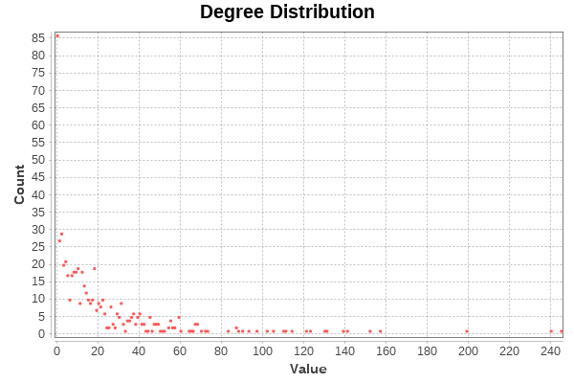
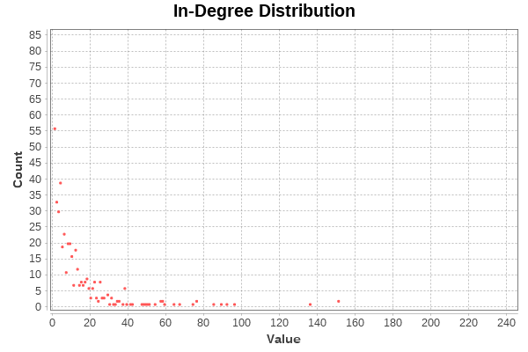
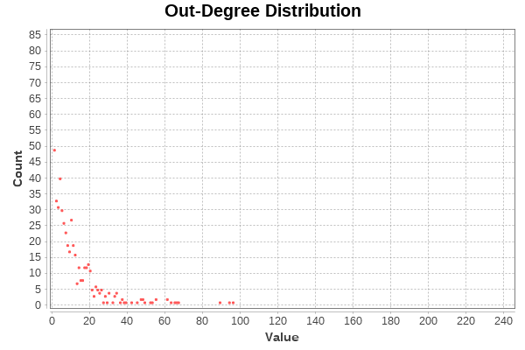

<Añadir aquí el gráfico de la distribución de distancias>

<Añadir aquí el gráfico de la distribución de coeficientes de clustering>
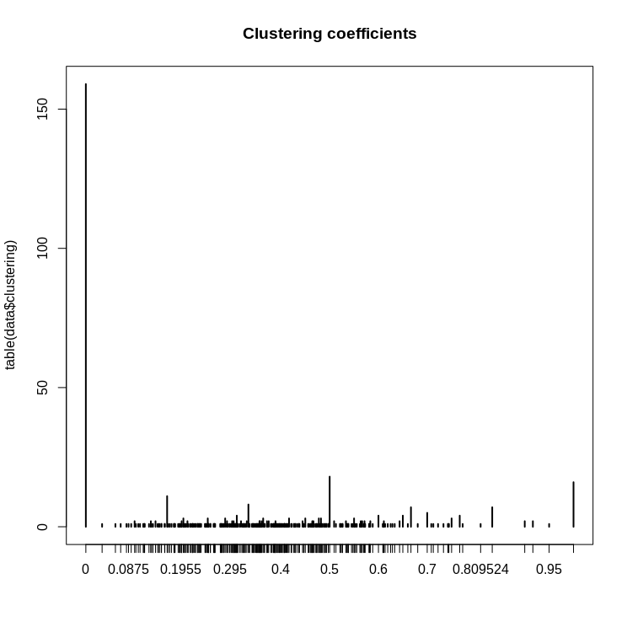

Centralidad de Grado | Intermediación | Cercanía | Vector propio
Mrs_DarkDonado: 242 | Geekandtechgirl: 0.09432898562206969 | RoCiio_4: 1.0 | Geekandtechgirl: 1.0
Geekandtechgirl: 238 | Mrs_DarkDonado: 0.09008905949188852 | CaerAtusPies: 1.0 | Mrs_DarkDonado: 0.9751513721639841
OSLUGR: 198 | OSLUGR: 0.07871526336686734 | DaniiMartiinez8: 1.0 | OSLUGR: 0.891417933116176
Terceranexus6: 157 | UGR_LAN_Party: 0.07844920884743066 | PanyPm: 1.0 | Terceranexus6: 0.7838069885305126
Unintendedbear: 152 | _cesarhugo_: 0.0723208850778379 | Gafastienda: 1.0 | ana_valdi: 0.7778553143221721

